Название 1-3
Урок 1 часть 1
Переменные среды
PATH |  | путь до исполняемых файлов jdk
JAVA_HOME |  | путь до корня jdk
JRE_HOME |  | путь до файлов jre (java runtime environment)
J2SDKDIR | аналог JAVA_HOME | устаревшая переменная среды, но она используются некоторыми старыми программами для нахождения пути до установленной jdk
J2REDIR | аналог JRE_HOME | устаревшая переменная среды, но она используются некоторыми старыми программами для нахождения пути до установленной jre
JDK вендоры | На обучении требуется использовать java старше 8 версии | Самая распространенная версия java - 8. Однако имеется сильный тренд к переходу на 11 и 13 версии. | 00 19 00
Oracle JDK
OpenJDK by Oracle |  | Самая популярная
Liberica JDK |  | Будет использовать на обучении
GOST Java |  | Используется в государственных структурах
AdoptOpenJDK
Red Hat OpenJDK
Azul Zulu
Amazon Correto
JDK и TL;DR |  |  | 00 34 45
SDK |  | это пакет, который может включать в себя много разных JDK
JDK | JDK = JRE + инструменты разработчика; | JDK (Java Develpoment Kit) - JRE + инструменты разработчика;
JRE | JRE = JVM + библиотека классов; | JRE (Java Runtime Environment) - это среда (создает внутри оперативной памяти область, которая будет иметь принципы и законы исполнения java программ), в которой будут исполняться написанные программы Очень важно! Если пользователю не нужно разрабатывать приложения на java, а лишь нужна возможность успешно запускать их, то достаточно будет установить только JRE
JVM | JVM = Native API + механизм исполнения + управление памятью; | JVM (Java Virtual Machine) - "сердце" Java, преобразует классы JAVA в байткод посредством загрузчика-памяти-JIT; включает в себя сборку мусора Важно! По сути JVM чаще всего отличаются именно JIT (just in time) компиляцией. Чем быстрее происходит JIT, тем эффективнее работает виртуальная машина.
Утечки памяти в JAVA |  | Утечки памяти в JAVa возможны, особенно если речь идет о многопоточных приложениях
Структура проекта |  |  | 00 48 21
 |  | Существуют специальные сборщики проектов, однако здесь речь пойдет о простых самостоятельно собирающихся проектах
Простейшие | один файл
Запуск. Командная строка
javac Main.java | Команда | вызов компилятора языка. JVM отыщет файл Main.class в текущей директории и создаст (через JIT) исполняемый файл с байткодом.
java Main | Команда | запуск интерпретатора для класса Main.class
Обычные | несколько пакетов |  | 00 52 00
Пакеты |  | Пространство имён языка. Классы, которые не расположены в пакете, не будут найдены компилятором. Пакет - это некое место для создания иерархии классов. Правила формирования имени пакета: 1 если домен gb.ru, то пакет ru.gb 2 использовать только буквы в нижнем регистре 3 разделять слова нижним подчеркиванием
Классы |  | Основная единица исходного кода на языке java Без класса невозможно начать программирование на Java Правила формирования имени классов: 1) Программа = класс; 1 файл = 1 класс 2) Класс = существительное в иментильном падеже с большой буквы 3) Название = UpperCaelCase
Метод main |  | Точка входа в программу является публичным и должен находиться в публичном классе. Метод именно с такой сигнатурой будет искать JVM. В качестве параметров на вход он принимает массив из строк. При его создании максимально важно повторить его сигнатуру.
Комментарии |  | Часть кода, которую игнорирует комплятор при создании исполняемых классов // - используется для пояснения одной строки /* - используется для пояснения функции, метода, класса * */ /** - используется для документации кода * **/
Ресурсы |  | Позднее будет раскрыто
Шаблонные | формируются сборщиками
Скриптовые | jupyter notebook | так как язык JAVA является не только компелируемым языком, но и интерпретируемым, его возможно использовать для работы с jupyter notebooks, благодаря iJAVA (обязательно требует установки для работы c jupyter notebooks) | 00 51 36
Импорт различных проектов в другие проекты |  |  | 01 04 00
package ru.gb.jcore.sample; package ru.gb.jcore.regular; |  | указывается в начале каждого класса для обозначения пакета, к которому он относится. То есть в рамках каждого созданного класса, в коде, дополнительно прописываем package <имя пакета>, к которому относится этот класс. Таким образом мы в будущем сможем импортировать классы из других пакетов
import package ru.gb.jcore.regular.<название класса>; import package ru.gb.jcore.regular.OtherClass; | Код | указывается после имени пакета, к которому относится текущий класс. Обозначает импорт/добавление в пространство имен иного класса, находящегося за пределами пакета (packages)
Запуск пакета. Командная строка |  |  | 01 07 00
javac -sourcepath ./src -d out src/ru/gb/jcore/sample/Main.java | Команда | обращаемся к компилятору скомпилировать код -sourcepath ./src - исходники (packages, classes) - файлы c нашим кодом -d - destination - директория, в которую создаются скомпеллированные классы src - путь до точки входа в нашу программу
java -classpath ./out ru/gb/jcore/sample/Main | Команда | обращаемся к интерпретатору для запуска байткода путь откуда забирать файлы скомпилированных классов путь к классу, который нужно запустить
Документирование |  |  | 01 16 00
Javadoc |  | благодаря этой утилите возможно документировать код в авто режиме.
 |  | Технические писатели (Техпис) - это люди, которые отвечают за документацию кода
Утилита Javadoc
 | Команда | javadoc -encoding utf8 -d docs -sourcepath ./java -cp ./out -subpackages ru
` -d docs | destination | `-d - директория или папка, в которую требуется что-то сложить
` -sourcepath src |  | ` -sourcepath - директория, где лежат исходники проекта (packages, classes)
` -cp out | shortcut, class path | ` -cp - место, где лежат готовые скомпилированные исходники (классы). Покажет, как программа скомпилировалась, какие именно классы в итоге используются в программе, чтобы именно они попали в документацию
` -subpackages |  | ` -subpackages. Говорит о том, что необходимо далее взять не только выбранный пакет, но и все его подпакеты рекурсивно
` ru | название главного пакета | ` ru. Это название пакета, для которого нужно создать документацию.
` -locale ru_RU | только для Windows | указываем язык для документации | 01 20 45
` -encoding utf-8 | только для Windows | указываем кодировку для документации
` -decoding cp1251 | только для Windows | указываем изначальную кодировку, в которой работает ОС
Документация. Командная строка |  | Создаем веб-страницу с документацией из коммертариев | 01 19 00
javadoc -d docs -sourcepath src -cp out -subpackages ru |  | Создаем документацию в папке docs путь до папки, где будет храниться документация путь, откуда нужно будет взять исходники путь, откуда нужно взять скомпилированные исходники подтверждаем, что хотим взять/учесть все subpackages, начиная с пакета самого верхнего уровня
Автоматизированная компиляция проекта makefile |  | Замещает ручную компиляцию с использованием командой строки | 01 26 00
makefile | чаще используется для C++ | набор инструкций для программы make. Помогает собрать проект с помощью одной команды
 |  | Аналогия dockerfile, когда мы записываем все команды не в командную строку, а в файл
Пример |  | all - цель (target)
 |  | all: javac -sourcepath ./src -d out src/ru/gb/jcore/sample/Main.java
Переменные/targets makefile |  |  | 01 30 00
 |  | SRC_DIR := src OUT_DIR := out JC := javac JCFLAGS := -sourcepath .$(SRC_DIR)/ -d $(OUT_DIR) src/ru/gb/jcore/sample/Main.java
Команды Командная строка
make | Команда | произвести компиляцию проекта с созданием скомпилированных классов
make clean |  | очистить папку run от скомпилированных классов
make run |  | исполнить скомпилированные классы
Docker |  |  | 01 31 30
 |  | FROM bellsoft/liberica-openjdk-alpine:11.0.16.1-1 COPY ./src ./src RUN mkdir ./out RUN javac -sourcepath ./src -d out ./src/ru/gb/dj/Main.java CMD java -classpath ./out ru.gb.dj.Main | 01 34 19
docker build . -t hellojava | Команда
docker run --rm hellojava |  | `--rm позволяет удалить контейнер сразу же после того, как он остановит свою работу

Семинар 1 часть 1
 |  | java -jar {название проекта}.jar тестовый-файл.txt к примеру | 00 39 00
Path и jdk |  | установка корректного пути до jdk в path | 01 00 00
 | Если не работают команды javac и java | Пояснение! Чтобы корректно установить путь в path до нужного jdk необходимо в начале посмотреть в структуре проекта, по какому пути он ссылается на jdk. Затем скопировать этот путь, добавив указание на папку bin. После обязательно перезагрузить компьютер. Только после этого команды javac и java начнут работать
Javadoc |  | javadoc создание документации | 01 14 00
DockerHub |  | Docker Hub поиск Jdk DockerHub - Bellsoft | 01 35 00
Docker Desktop |  | Docker Desktop описание Switch to Windows/Linux containers | 01 44 00
 |  | Пояснение! Данное приложение необходимо лишь для отслеживания какие контейнеры, образы были ранее созданы и запущены. Вся работа осуществляется через Visual Studio Code и Terminal (команды docker)
 |  | Docker Desktop при помощи эмулятора взаимодейсвует с ядром windows как с Linux | 01 20 00
Visual Studio Code и Docker |  | Visual Studio Code установка Extension Docker | 01 38 00
 |  | Пояснение! Создаем файл dockerfile в папке src. В файле указываем команды для сборки образа. Идеально, если в src не сразу будут располагаться пакеты с классами, а будет еще одна объединяющая папка (она должна быть с синей окантовкой)
Команда docker buildx |  |  | 02 19 00
 |  | Данный подход позволяет с использования dockerfile собрать образ, однако не сохранять его после сборки, а лишь сразу вывести результат его исполнения. Для этого используются дополнительные специальные операторы, обозначающие этапы - as BuildProject
 | Важно! FROM scratch as OutputFiles - здесь scratch является заглушкой, указывающей на нашу основную ОС. Далее в строке COPY --from=BuildProject /out ./bin мы указываем образ, а также директорию в нём, которую мы хотели бы скопировать в свою основную ОС | FROM bellsoft/liberica-openjdk-debian as BuildProject COPY ./java ./src RUN mkdir ./out RUN javac -sourcepath ./src -d out ./src/ru/../Main.java FROM scratch as OutputFiles COPY --from=BuildProject /out ./bin |  | Красно-черное дерево | https://habr.com/ru/companies/otus/articles/472040/
docker buildx build --output type=local,dest=. . |  |  | 02 35 00 |  | https://github.com/AlekseyDerevyannyh/01_GB_10_Algorithms/blob/main/seminar/04_Tree_HashMap/HW/TreeRedBlack.java
 |  | После того, как на нашей основной ОС появляются бинарные файлы для исполнения, мы можем создать dockerfile для создания образов, в которых будут лежать эти бинарные файлы для исполнения |  |  | https://github.com/Shvarchik/Algorhytms_and_DataStructures/tree/master/RedBlackTree
 |  | FROM bellsoft/liberica-openjdk-debian as BuildProject COPY ./bin . CMD java -classpath . <ru/.../Main>

Урок 2 часть 1 |  | Данные
Языки программирования |  |  | 00 03 05
Типизированные |  | Java является языком со строгой явной статической типизацией Статическая типизация (динамическая типизация - позволяет назначить сначала один тип, затем другой) - означает, что у каждой переменной должен быть тип и мы этот тип поменять не можем Явная типизация - означает, что создав переменную мы обязаны явно присвоить ей тип, явно написав его в коде (начиная с Java 9 стало возможность инициализировать тип по средством var) Строгая типизация - означает, что невозможно смешивать разные типы данных
Нетипизированные |  | Отсутствие типизации данных присуще очень старым языкам - Fort и некоторые типы Assembler (перфокарты) Также бывает, что нетипизированные языки работают быстрее типизированных (возможно благодаря тому, что они не хрнят отдельно в памяти типы, которыми описаны переменные)
Основные типы данных |  |  | 00 05 30
Примитивы |  | Начальное значение - значение по-умолчанию, т е значение, которое можно прочитать из примитва, если ничего ему не присвоить. Пояснение! То есть при инициализации примитива без присвоения ему значения, в нем будет храниться 0 или False итд | 00 07 30
 | 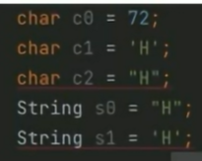 Вопрос на собесе Важно! Все числовые типы отводят один бит под хранение информации о знаке того или иного числа. Кроме char, который хранит исключительно полезные данных о объекте (символе) | Количество примитивных типов данных в Java: byte - целочисленный, 8 бит (1 байт) [имеется диапазон значений] short - целочисленный, 16 бит (2 байта) [имеется диапазон значений] char - целочисленный для хранения символов в utf-8, 16 бит, беззнаковый - 00 43 44 - хранит индекс из таблицы utf-8, а значит не может быть отрицательным. Записывается в одинарные ковычки ' ' int - целочисленный, 32 бита (4 байта) [имеется диапазон значений] long - целочисленный, 64 бита (8 байт) [имеется диапазон значений] float - вещественные числа, 32 бита (4 байта) [диапазон количества чисел после ,] double - вещественные числа, 64 бита (8 байт) [диапазон количества чисел после , - то есть точность числа, его конкретность] boolean - логический тип (обычно занимает 1 байт [хотя достаточно и 1 бита, однако тогда возникают проблемы с хранением данных и доступ к коллекциям], но точнее говоря он не определён и зависит от конкретной jvm) - 00 42 00 | 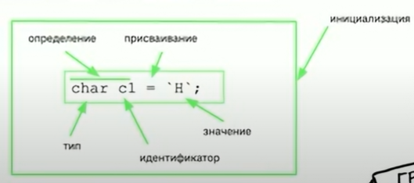
 |  | Переполнение переменных - использование слишком малого типа для хранения большого значения | 00 08 20
Ссылочные
Антипаттерн "Магические числа" |  | Вместо непонятных чисел в различных частях кода, лучше использовать переменные КОНСТАНТЫ, а присваивать значения контсантам где-то в начале кода.
Бинарное представление |  |  | 00 20 00
Преимущества хранения данных в шестнадцатиричной системе исчисления |  | Раньше была популярна восмеричная система ичиления. Сейчас она уходит на второй план. На сегодня имеет довольно широкое использование шеснадцатиричная система исчисления, так как она позволяет хранить бинарные данные в более компактном виде - сериализация
Разряд | Для того, чтобы получить отрицательное число [на единицу меньше], нужно поменять прямую запись на обратные значения (важно понимать, что первый разряд отвечает за обозначение знака числа - положительное или отрицательное) 00000000 = 0 11111111 = -1 00000001 = 1 11111110 = -2 00000010 = 2 11111101 = -3 | Это цифра в каком-то числе. В компьютерной технике это бит в каких-то данных. Эти биты принято собирать в группы по 8 разрядов - байт [-128, 127] - 256 значений

Урок 2 часть 2 |  | Примитивы
Присваивание значений к типам long и double
Все целочисленные значения java по умолчанию считает int |  | Важно понять, что любые целочисленные значения java по умолчанию считает int (хоть -1, 0, 1, 100, 50000000000). Поэтому, когда мы присваиваем очень большое значение переменной с обозначенным типом long, компилятор вернет ошибку, так как он посчитает, что мы присваиваем int, который никак не может поместить в себя настолько большое значение. long l0 = 5000000000; //ошибка Таким образом, чтобы решить данную проблему, мы обязаны добавить явное указание еще со стороны самого значения. Пример: long l0 = 5000000000L; //правильно
Все дробные значения java по умолчанию считает double |  | Важно понять, что любые дробные значения java по умолчанию считает double. float f0 = 0.123; //ошибка Поэтому, чтобы использовать float требуется добавить дополнительное явное указание рядом со значением float f1 = 0.123f; //правильно
Разбор вещественных чисел как они вычисляются компьютером | `https://habr.com/ru/articles/337260/ | Ранее к основным процессорам встраивали сопроцессоры именно для вычисления вещественных чисел. Сегодня они встроены в основной процессор, однако имеют ограничение по расчету только вещественных чисел с одинарной точностью (32 бита) и двойной точностью (64 бита)
 |  | В языке C значения с плавающей запятой — это 32-битные контейнеры, соответствующие стандарту IEEE 754. Они предназначены для хранения и выполнения операций над аппроксимациями вещественных чисел. Пока я видел только такое их объяснение. 32 бита разделены на три части:
 |  | S (1 бит) для хранения знака E (8 бит) для экспоненты M (23 бита) для мантиссы
 |  | Воспринимайте экспоненту как окно (Window) или интервал между двумя соседними целыми степенями двойки. Мантиссу воспринимайте как смещение (Offset) в этом окне.
Окно (window) |  | Окно сообщает нам, между какими двумя последовательными степенями двойки будет число: [0,1], [1,2], [2,4], [4,8] и так далее (вплоть до [2^{127},2^{128}].
Смещение (offset) |  | Смещение разделяет окно на 2^{23} = 8388608$ сегментов.
 |  | С помощью окна и смещения можно аппроксимировать число.
Пример:
 |  | Давайте возьмём ещё один пример с подробным вычислением представлением в виде числа с плавающей точкой хорошо известного всем нам значения: 3,14.
 | Важно! 3,14 - 2 / 4 -2 3,14 - (меньшее число) / (большее число) - (меньшее число) Всегда именно в таком порядке. Меньшее и большее определяется по модулю!
 |  | В двоичном виде это преобразуется в следующее: S = 0 = 0b E = 128 = 10000000b M = 4781507 = 10010001111010111000011b
Сравнение целочисленных данных и чисел с плавающей запятой |  | Очень важно! Нельзя напрямую сравнивать целочисленные данные и числа с плавающей запятой, так как их битовое представление абсолютно разное

Урок 2 часть 3 |  | Преобразование типов | 00 46 02
Преобразование типов (typecasting)
 |  | Преобразование типов бывает явное и неявное Важно! Попытка присвоить переменной определенного типа значение другого типа вернёт ошибку компиляции. Пример: int a = 10.0f / 3.0f; //ошибка int a = (int) (10.0f / 3.0f); //правильно Важно! Преобразование - это способность обработать определенный тип на бинарном уровне таким образом, чтобы итоговое значение после обработки (преобразования) смогло соответствовать требованям (не только объем памяти, но и бинарное представление полученного результата) другого типа
Неявное преобразование типов
 |  | Простое преобразование Данное преобразование производится самой jvm в тех случаях, когда предлагаемое значение/данные имеют меньший размер, чем тип идентификатора, в который они планируются быть записанными. Пример byte a = 100; int b = a; неявное преобразование типов | 00 46 45
Явное преобразование типов
 |  | Более сложное преобразование типов Данное преобразование требует вовлечение программиста, когда значение вписываемое в новую переменную меньшего типа хранится в переменной большего типа, однако может быть успешно присвоено. int a = 100; byte b = (byte) a; явное преобразование

Урок 2 часть 4 |  | Константность | 00 49 14
Константность
final |  | final - переменная/идентификатор с конечным значением

Урок 2 часть 5 |  | Ссылочные типы данных | 00 57 14
 |  | Бесконечное множество , которое держится на 8 примитивах
Отличие хранения примитивов и ссылочных данных |  |  | 00 58 34
 |  | Значения примитивов хранятся прямо там же, где хранятся идентификаторы, хранящие эти значения (то есть в stack) Значения ссылочных данных хранятся в куче (heap), а их идентификаторы в стэке (stack) heap + stack = RAM (оперативная память)
Массив
 |  | Самый простой из ссылочных типов данных Важно! В идентификаторе массиве фактически хранится адрес его первого элемента | 00 59 50
 |  | Индекс - это значение смещения (количество шагов до искомого элемента - поэтому счет в массивах начинается с 0) по элементам относительно начального адреса массива. Для получения первого элемента нужно сместиться на 0 шагов.
Преобразование типов массивов |  |  | 01 01 30
 | 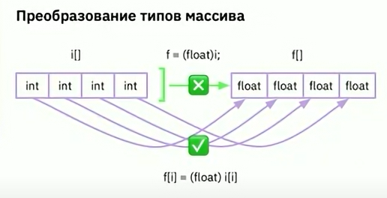 | Так как массивы в java всегда содержат только один выбранный тип данных, преобразование типов для массива невозможно. Причина в том, что преобразование типа массива подразумевает изменение типов каждого элемента внутри него. А это подразумевает либо расширение, либо сужение области памяти, которая хранит массив. Это чересчур ответственная операция, которую может осуществить только программист, составив соответствующий цикл создания нового массива с преобразованием каждого значения массива по отдельности.
final массив
 |  | Если мы указываем final для идентификатора массива, то это не значит, что мы не можем изменить значения, входящих в него элементов. Однако переприсвоить другой массив в этот идентификатор мы не сможем.
Memory leak |  |  | 01 02 50
 | 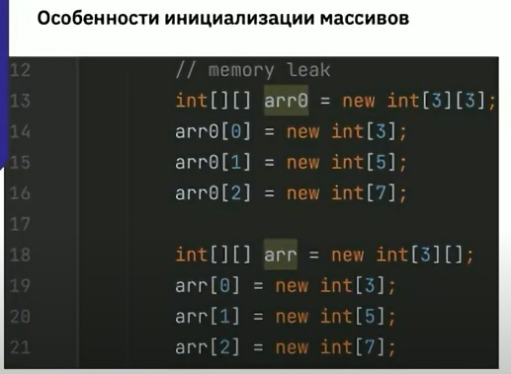 | Важно! При инициализации массивов верхнего уровня, не следует указывать размерность массивов нижнего уровня. Иначе присваивание памяти нижним измерениям новых значений размеров подмассивов все равно заставляет java пересоздавать эти подмассивы, что выливается в утечке памяти (лишним операциям). Итого! в java позволено создавать непрямоугольные массивы. То есть массивы с подмассивами разной размерностью
arr.length
 |  | Это поле класса Array, которое имеет тип final и не может быть изменено. Без данного поля невозможно создать массив, в связи с этим каждый новый массив требуется указателя на его размер тем или иным способом
 | Вопрос на собесе
При инициализации массива 1x3x3 будет создано 13 одномерных массивов
 |  | 1
 | 10 | 2
 |  | 3
 |  | 4
13 | 11 | 5
 |  | 6
 |  | 7
 | 12 | 8
 |  | 9

Урок 2 часть 6 |  | Базовая функциональность языка | 01 11 10
Арифметические операции | Вопрос на собесе
 |  | ? Удалилось описание - смотри лекуию еще раз
Условный оператор | Вопрос на собесе
 |  | Каким бы длинным не была конструкция от if до последнего else, это все единый условный оператор выбора. Поэтому невозможна ситуация, при которой могут быть выполнены сразу две ветки условного оператора. Это отдельный кодовый блок со своим окружением и локальными переменными
Оператор множественного выбора
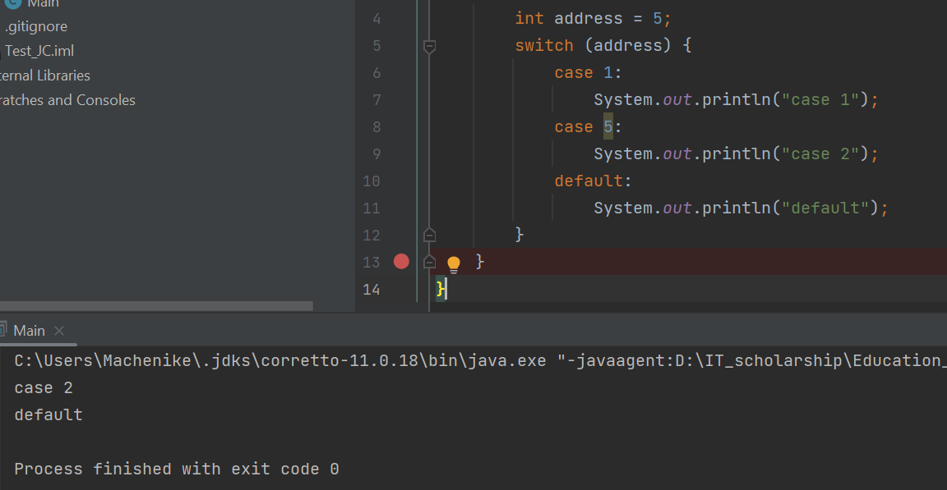 | Пример с диапазоном int address = 3; switch (address) { case 1: System.out.println("case 1"); break; case 2: case 3: case 4: case 5: System.out.println("case right"); break; default: System.out.println("default"); break; } | Позволяет осуществить множественный выбор между числовыми значениями Важно! Оператор создает одну зону видимости (в отличии от if else). Таким образом, если мы не будем указывать оператор break, то мы будем проваливаться в следующие cases, начиная с того case, который вернул первое true. ОДНАКО! это может быть полезно и умышленно сделано Важно! Нельзя создать локальные переменные внутри каждого case Нельзя задать диапазон значений для case | int address = 5; switch (address) { case 1: // case 2: // default: // }
Циклы
while () {} |  | Используется когда нужно описать простой и бесконечный цикл
do {} whie (); |  | Один раз сделали потом решили нужно ли делать еще раз. Важно! Используется для ожидания ответов на заданный вопрос с возможным перезапросом
for ( ; ; ) {} |  | Классический счетный цикл Пример бесконечного цикла for for (int i = 1; ;i++){ System.out.println("бесконечность"); }
for ( : ) {} | foreach
Бинарные операторы |  |  | 01 16 00
 |  | Бинарные операции являются более быстрым и легковесным способом осуществления математических операций, так как не требуют задействования математического сопроцессора
 | Битовые & битовое и | битовое или ~ битовое не ^ исключающее или << сдвиг влево >> сдвиг вправо | Литеральные " литеральное и || литеральное или ! литеральное не
Битовые сдвиги
 | 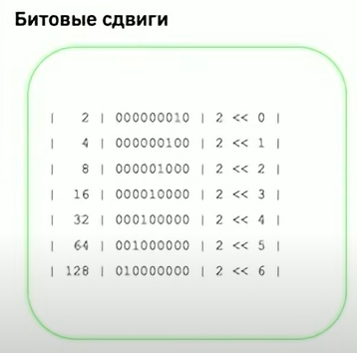 | 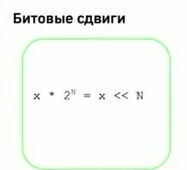
 |  | 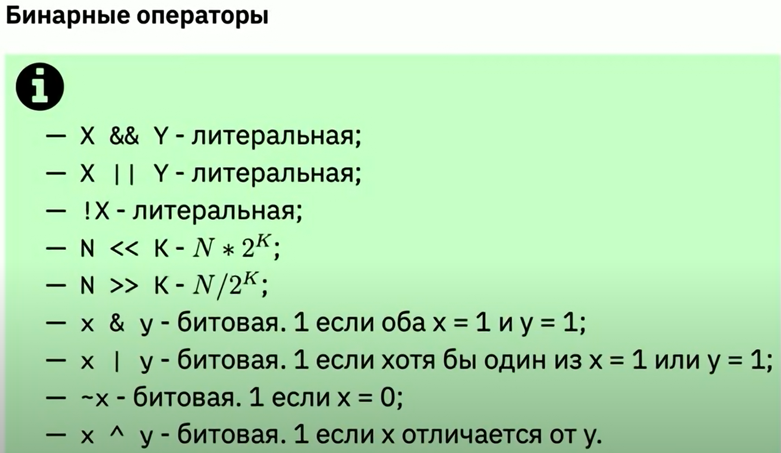
 |  | Пример: 2 << 2 >> 1 2 << 2 2 -> 4 -> 8 >> 1 8 > 4 Ответ: 4

Урок 2 часть 7 |  | Функции | 01 27 50
В Java существуют только методы
 |  | Функция - это исполняемый блок кода на языке Java Фукнция в классе это метод Вывод! Так как JAVA это 100% ООП, то Функций в Java не бывает, так как все они расположены в классах
Параметры и аргументы функций
 |  | 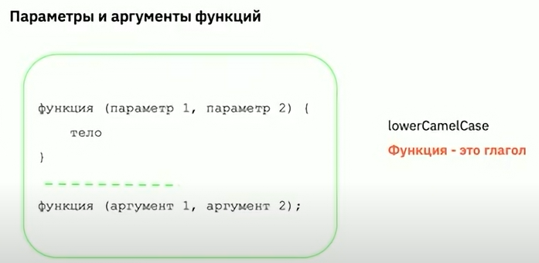
Ограничение на создание функций
Важно! Нельзя создавать функцию внутри функции |  | 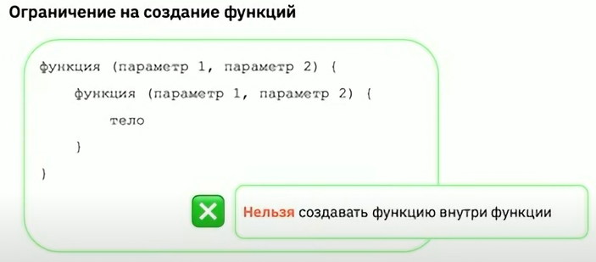
Стэк вызовов
 |  | Если мы вызываем несктолько методов, то весь контекст исполнения первого метода сохраняется, кладется на стек уже вызваных методов. Процессор идет выполнять только что вызванный второй метод. После выполнения второго метода мы идем обратно в контекст перового метода, кладем туда вернувшееся значение первого метода | 01 30 50
Возвращаемое значение void
 |  | Возвращаемого значения может и не быть
Возвращаемое значение
 |  | 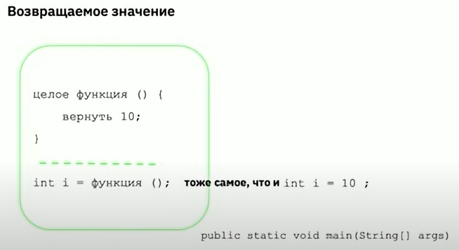
Сигнатура метода |  |  | 01 32 00
 |  | Это имя метода и его параметры. В сигнатуру метода не входит возвращаемое значение. Важно! Нельзя написать два метода с одинаковой сигнатурой.
Перегрузка методов | Вопрос на собесе | Важно! Это механизм языка, позволяющий описать методы с одинаковыми названиями и разными оставшимися частями сигнатуры, чтобы получить единообразие при вызове семантически схожих методов с разнотипными данными.

Семинар 2 часть 1
Утечка памяти |  |  | 00 20 00
Ссылочные типы данных | Вопрос на собесе | Преимущества ссылочных типов | 00 30 00
Сборщик мусора |  | Объекты после удаления всех ссылок на них не удаляются | 00 36 00
Утчека памяти | Пример: мы пытаемся удалить файл, но возникает ошибка, что данный файл или процесс используется другим приложением | Это такая ситуация, когда существующие объекты в памяти после потери потребности в них всё еще остаются в памяти, так как в процессе все еще остаются ссылки, которые обращаются к этим объектам. Такие ссылки необходимо определять и удалять.
 | Решение! Если мы работаем с неуправляемым ресурсом (бд, файл итп), то такой ресурс необходимо остановить (завершить), как только этап работы с ним будет завершен | Пример! Мы запустили какое-то приложение в одном потоке. В рамках одного потока мы постоянно создаем новые объекты (50 объектов). Далее мы переходим к работе с другими 50 объектами в рамках календаря задач. Ссылки на предыдущие 50 объектов удалены, однако может быть ситуация при которой часть ссылок все равно останутся, так как будут задействованы другими неконтролируемыми процессами. Как итог, через 1 месяц работы выделенная память будет съедена полностью и приложение упадет из-за протечек памяти. | Зачастую утечка памяти возникает при работе с объектами. Особенно с объектами ссылочного типа.
 |  |  | 01 59 18

Урок 3 часть 1 |  | ООП
Классы |  |  | 00 02 00
 |  | Класс определяет форму и сущность объекта и является логической конструкцией на основе, которой построен весь язык Java. Наиболее важной особенностью класса является то, что он определяет новый тип данных, которым можно воспользоваться для создания объектов этого типа. Класс - это шаблон, по которому создаются объекты (экземпляры)
 | Пример | Если мы хотим работать с документами в приложении, то ему необходимо в начале объяснить, что такое документ. Описать его в виде класса (чертежа). Рассказать какие у него должны быть свойства. Описываем, что можно делать с этим документом. | 00 03 30
 |  | Если нам нужны конкретные объекты, то нам необходимо создать отдельные документы: документ 1, документ 2. Все эти документы будут разные.
Пример
Создаем класс Cat |  |  | 00 05 30
Оператор точка
 |  | Оператор точка служит для доступа к полям и методам объекта по его имени. | 00 08 20
Поля и значения в них
 |  | Важно! Поля хранятся в классе, а значения хранятся в объекте | 00 09 25
Объекты |  |  | 00 09 38
Создание объекта |  | Создание объекта, как любого ссылочного типа данных, происодит в два этапа. Сначала создается переменная имеющая интересующий нас тип, в нее мы можем записать ссылку на объект. Затем под нее необходимо выделить память под наш объект. Создать и положить объект в выделенную часть памяти и сохранить ссылку на этот объект в памяти в нашу переменную
 |  | Варианты создания экземпляра класса Cat cat1; cat1 = new Cat(); Cat cat2 = new Cat(); cat1.color = "White"
Оператор new |  | Очень важно! Оператор new динамически резервирует память под объект и возвращает ссылку на него. Ссылка в общих чертах обозначает адрес объекта в памяти. | 00 10 28
Две ссылки на один объект
 | 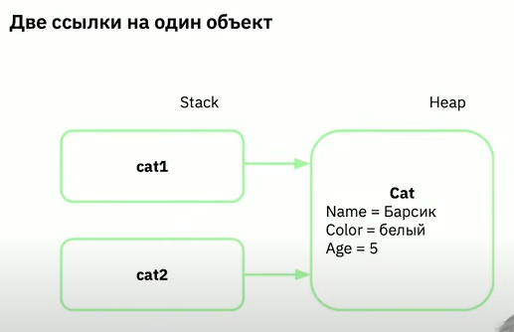 | Cat cat1; cat1 = new Cat(); Cat cat2 = cat1; //тут нет new, поэтому никакого нового объекта не создается. Создается лишь дополнительная ссылка на ссылку объекта cat Важно! Любым манипуляции с объектом в cat2 повлияют на данные, на которые ссылается ссылка cat1, поскольку это один и тотже обхект в памяти
Метод
 |  | Это функция, принадлежащая классу | 00 13 10
 |  | Методы формируют API классов - способ взаимодействия с классами

Вопросы: |  |  | 00 19 30
Что такое класс? |  | Класс это шаблон группы объектов. Класс это новый тип данных в программе.
Что такое поле класса? |  | Поле, или атрибут, класса - это характеристика объекта. Также можно сказать, что это часть его состояния
На какие три этапа делится создание объекта? |  | Создание идентификатора. Выделение памяти под объект. Сохранения ссылки на обхект в переменную

Урок 3 часть 2 |  | Статика | 00 25 54
Модифиатор static
 | Важно! В Java большинство служебных классов являются статическими | Делает переменную или метод независимыми от объекта. Это модификатор, применяемый к полю, методу или внутреннему классу, который указывает на привязку субъекта к текущему классу. Для использования таких методов создавать объект класса не нужно.
 |  | Мы можем использовать термин "статический" в четырех контекстах: 1 Статические методы 2 Статические переменные 3 Статические вложенные классы 4 Статические блоки
Статические методы |  |  | 00 27 00
 |  | Статические методы - это методы класса, а не объектов. Статический метод принадлежит классу, а не его объектам.

